Hoja1
Nombre |  |  | Líneas de demarcación de terreno |  |  |  |  |  |  |  | Código |  | 6103
Definición |  |  | 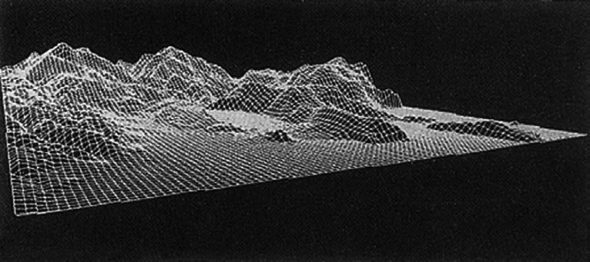 Líneas imaginarias en el terreno que se capturan para generar DTM, se pueden determinar como líneas de forma o breakline |  |  |  |  |  |  |  |  |  |  | objeto línea
Alias |  |  | Líneas de demarcación de terreno
Nombres de los Atributos del objeto |  |  | ObjectID, Geometría, Altura sobre el nivel del mar, Tipo de elevación, Fuente, Proyecto, símbolo, Fecha, PKCue, Cambio, Responsable, Vigencia, Fecha Modificación, RuleID, Longitud.
ATRIBUTOS
Nombre | Definición |  |  | Alias |  | Código |  | Tipo de dato |  | Unidades de medida | Referencia de dominio | Valores del Dominio
TIPO_ELEVACION | Identifica el tipo de elevación del terreno |  |  | TTET |  | 610304 |  | Numérico y texto, 30 |  | N/A | 1 | Ver Tabla 31
FUENTE | Indica el origen de la información implementada para el modelo |  |  | FTE |  | 610305 |  | Numérico y texto, 30 |  | N/A | 1 | Ver Tabla 32
SYMBOL | En este Campo se especifica la Geometría como se representará el objeto (bien sea Punto, Línea o Polígono). |  |  | Symbol |  | 610306 |  | Numérico y texto, 255 |  | N/A | 1 | Ver Tabla 1
PROYECTO | Columna que describe el proyecto en el cual se desarrollaron los datos. |  |  | PROYECTO |  | 610307 |  | Numérico y texto, 30 |  | N/A | 0
FECHA | Columna que describe la fecha de realización de los datos. |  |  | FECHA |  | 610308 |  | Dato |  | N/A | 0
CAMBIO | Identifica el motivo por el cual se realizó cambio en el elemento |  |  | CAMBIO |  | 610310 |  | Numérico y texto, 2 |  | N/A | 1 | Ver Tabla 2
RESPONSABLE | Identifica el nombre de la persona que realizó el cambio en el objeto |  |  | RESPONSABLE |  | 610311 |  | Numérico y texto, 100 |  | N/A | 0
VIGENCIA | Identifica si el elemento se encuentra vigente o no vigente |  |  | VIGENCIA |  | 610312 |  | Numérico y texto, 2 |  | N/A | 1 | Ver Tabla 3
FECHA_MODIFICACION | Identifica la fecha en la cual se realizó la última modificación |  |  | FECHA_MODIFICACION |  | 610313 |  | Dato |  | N/A | 0

Nombre |  |  | Modelo digital de terreno P |  |  |  |  |  |  |  | Código |  | 6104
Definición |  |  | 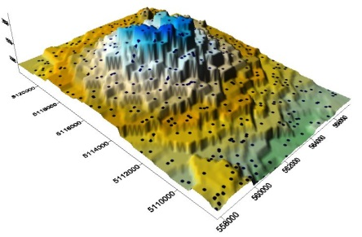 Representación cuantitativa en formato digital de la superficie terrestre, contiene información acerca de la posición (X,Y) y la altitud (Z) de los elementos de la superficie. La denominación MDT (modelos digitales de terreno) es la genérica para todos los modelos digitales, incluyendo los DEM (modelos digitales de elevación) en los cuales la coordenada Z se refiere siempre a la elevación sobre el terreno. |  |  |  |  |  |  |  |  |  |  | objeto punto
Alias |  |  | Modelo digital de terreno P
Nombres de los Atributos del objeto |  |  | ObjectID, Geometría, Altura sobre el nivel del mar, Tipo de elevación, Fuente, Proyecto, símbolo, Fecha, PKCue, Cambio, Responsable, Vigencia, Fecha Modificación, RuleID, Longitud.
ATRIBUTOS
Nombre | Definición |  |  | Alias |  | Código |  | Tipo de dato |  | Unidades de medida | Referencia de dominio | Valores del Dominio
ALTURA_SOBRE_NIVEL_MAR | Indica la altura de la curva sobre el nivel del mar |  |  | TALT |  | 610403 |  | Numérico |  | N/A | 0
TIPO_ELEVACION | Identifica el tipo de elevación del terreno |  |  | TTET |  | 610404 |  | Numérico y texto, 30 |  | N/A | 1 | Ver Tabla 31
FUENTE | Indica el origen de la información implementada para el modelo |  |  | FTE |  | 610405 |  | Numérico y texto, 30 |  | N/A | 1 | Ver Tabla 32
SYMBOL | En este Campo se especifica la Geometría como se representará el objeto (bien sea Punto, Línea o Polígono). |  |  | Symbol |  | 610406 |  | Numérico y texto, 255 |  | N/A | 1 | Ver Tabla 1
PROYECTO | Columna que describe el proyecto en el cual se desarrollaron los datos. |  |  | PROYECTO |  | 610407 |  | Numérico y texto, 30 |  | N/A | 0
FECHA | Columna que describe la fecha de realización de los datos. |  |  | FECHA |  | 610408 |  | Dato |  | N/A | 0
CAMBIO | Identifica el motivo por el cual se realizó cambio en el elemento |  |  | CAMBIO |  | 610410 |  | Numérico y texto, 2 |  | N/A | 1 | Ver Tabla 2
RESPONSABLE | Identifica el nombre de la persona que realizó el cambio en el objeto |  |  | RESPONSABLE |  | 610411 |  | Numérico y texto, 100 |  | N/A | 0
VIGENCIA | Identifica si el elemento se encuentra vigente o no vigente |  |  | VIGENCIA |  | 610412 |  | Numérico y texto, 2 |  | N/A | 1 | Ver Tabla 3
FECHA_MODIFICACION | Identifica la fecha en la cual se realizó la última modificación |  |  | FECHA_MODIFICACION |  | 610413 |  | Dato |  | N/A | 0

Nombre |  |  | Puntos de Masa |  |  |  |  |  |  |  | Código |  | 6105
Definición |  |  | 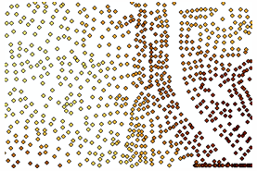 Los puntos de masa son mediciones de altura de puntos; se convierten en nodos en la red TIN. Los puntos de masa son la entrada principal en un TIN y determinan la forma global de la superficie. Las TIN le permiten modelar superficies heterogéneas de una forma eficaz al incluir más puntos de masa en áreas donde la superficie es muy variable y menos en lugares donde es menos variable. |  |  |  |  |  |  |  |  |  |  | objeto punto
Alias |  |  | Puntos de Masa
Nombres de los Atributos del objeto |  |  | ObjectID, Geometría, Altura sobre el nivel del mar, Tipo de elevación, Fuente, Proyecto, símbolo, Fecha, PKCue, Cambio, Responsable, Vigencia, Fecha Modificación, RuleID, Longitud.
ATRIBUTOS
Nombre | Definición |  |  | Alias |  | Código |  | Tipo de dato |  | Unidades de medida | Referencia de dominio | Valores del Dominio
COORDENADA X | Identifica la ubicación geográfica en Estes |  |  | COOR_X |  | 610503 |  | Numérico |  | N/A | 0
COORDENADA Y | Identifica la ubicación geográfica en Nortes |  |  | COOR_Y |  | 610504 |  | Numérico |  | N/A | 0
COORDENADA Z | Identifica la altura sobre el nivel del mar |  |  | COOR_Z |  | 610505 |  | Numérico |  | N/A | 0
SIMBOLO | En este Campo se especifica la Geometría como se representará el objeto (bien sea Punto, Línea o Polígono). |  |  | Symbol |  | 610506 |  | Numérico y texto, 255 |  | N/A | 1 | Ver Tabla 1
PROYECTO | Columna que describe el proyecto en el cual se desarrollaron los datos. |  |  | PROYECTO |  | 610507 |  | Numérico y texto, 30 |  | N/A | 0
FECHA | Columna que describe la fecha de realización de los datos. |  |  | FECHA |  | 610508 |  | Dato |  | N/A | 0
CAMBIO | Identifica el motivo por el cual se realizó cambio en el elemento |  |  | CAMBIO |  | 610510 |  | Numérico y texto, 2 |  | N/A | 1 | Ver Tabla 2
RESPONSABLE | Identifica el nombre de la persona que realizó el cambio en el objeto |  |  | RESPONSABLE |  | 610511 |  | Numérico y texto, 100 |  | N/A | 0
VIGENCIA | Identifica si el elemento se encuentra vigente o no vigente |  |  | VIGENCIA |  | 610512 |  | Numérico y texto, 2 |  | N/A | 1 | Ver Tabla 3
FECHA_MODIFICACION | Identifica la fecha en la cual se realizó la última modificación |  |  | FECHA_MODIFICACION |  | 610513 |  | Dato |  | N/A | 0

Nombre |  | Punto Materializado |  |  |  |  |  | Código |  | 1106
Definición |  | Es un punto señalizado o materializado que indica una posición geográfica exacta; son monolitos construidos en lugares elevados con bastante visibilidad paisajista (cimas, cerros, torres, etc.) para poder ver los otros puntos conformando una red de triangulación con otros vértices. Se utiliza para determinar coordenadas de otros puntos. Los puntos materializados incluyen puntos geodésicos, puntos topográficos y punto de nivelación.

Alias |  | Punto_Materializado
Nombres de los Atributos del objeto |  | ObjectID, Geometría, Nombre Punto, Proyecto, Símbolo, Fecha, Altura Sobre Nivel Del Mar, Cambio, Responsable, Vigencia, Fecha Modificación, RuleID.
ATRIBUTOS
Nombre | Definición |  | Alias | Código | Tipo de dato | Unidades de medida | Referencia de dominio |  | Valores del Dominio
OBJECTID | Identificador único de la tabla, asignado por el sistema |  | OBJECTID | 110601 | Numérico | N/A | 0
GEOMETRÍA | Campo de almacenaje de la geometría de la entidad |  | Shape | 110602 | Geométrico | N/A | 0
NOMBRE PUNTO | Cadena de texto con la que se identifica el punto. |  | NMP | 110603 | Numérico y texto, 50 | N/A | 0
PROYECTO | Columna que describe el proyecto en el cual se desarrollaron los datos. |  | PROYECTO | 110604 | Numérico y texto, 30 | N/A | 0
SIMBOLO | En este Campo se especifica la Geometría como se representará el objeto (bien sea Punto, Línea o Polígono). |  | Symbol | 110605 | Numérico y texto, 255 | N/A | 1 |  | Ver Tabla 1
FECHA | Columna que describe la fecha de realización de los datos. |  | FECHA | 110606 | Dato | N/A | 0
ALTURA SOBRE EL NIVEL DEL MAR | Altura sobre el nivel del mar medida en metros. |  | TALT | 110607 | Número | msnm | 0
CAMBIO | Identifica el motivo por el cual se realizó cambio en el elemento |  | CAMBIO | 110608 | Numérico y texto, 2 | N/A | 1 |  | Ver Tabla 2
RESPONSABLE | Identifica el nombre de la persona que realizo el cambio en el objeto |  | RESPONSABLE | 110609 | Numérico y texto, 100 | N/A | 0
VIGENCIA | Identifica si el elemento se encuentra vigente o no vigente |  | VIGENCIA | 110610 | Numérico y texto, 2 | N/A | 1 |  | Ver Tabla 3
FECHA DE MODIFICACIÓN | Identifica la fecha en la cual se realizó la última modificación |  | FECHA_MODIFICACION | 110611 | Dato | N/A | 0
RULE ID | Identificador Único de la Representación |  | RuleID | 110612 | Texto | N/A | 0
PK CUE | Identificador Único Global de cada elemento, generado por sistema |  | PK_CUE | 110613 | Numérico | N/A | 0

